关系图
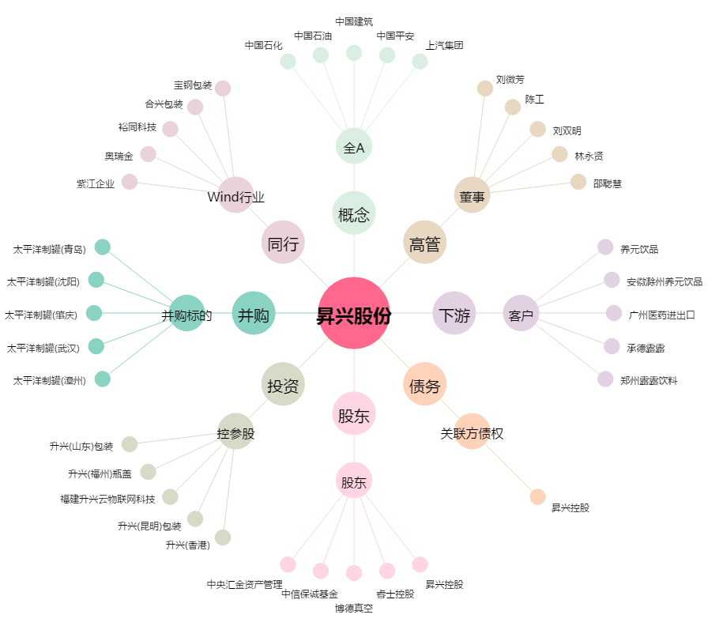
昇兴股份[002752.SZ] - 关系概览图

